Tabela 1
Tabela 1: Podaci o osiguranju za period od 1. januara do 31. decembra 2023. godine
Table 1: Insurance data for the period 1st of January - 31st of December 2023

Šifra Code | Vrste osiguranja/ Class of Insurance | Osiguranja/ Policies |  | Štete/ Claims
 |  | Broj osiguranja/ Number of Insurance | Bruto fakturisana premija/ Gross written premium GWP (€) | Broj šteta/ Number of Claims | Riješene štete/ Settled Claims
 |  |  |  |  | Broj/ Number | Iznos/ Amount (€)
01 | Osiguranje od nezgode/ Accident insurance | 48,993 | 12,657,591 | 10,310 | 9,726 | 6,189,727
02 | Zdravstveno osiguranje/ Health insurance | 16,040 | 5,984,465 | 36,645 | 35,287 | 2,646,613
03 | Osiguranje motornih vozila/ Motor vehicle Insurance | 19,837 | 9,088,810 | 3,855 | 3,521 | 4,827,156
04 | Osiguranje šinskih vozila/ Railway rolling stock insurance | 2 | 184,150 | 1 | 0 | 0
05 | Osiguranje vazduhoplova/ Aircraft insurance | 16 | 756,134 | 2 | 2 | 38,643
06 | Osiguranje plovnih objekata/ Vessel insurance | 50 | 563,866 | 3 | 1 | 0
07 | Osiguranje robe u prevozu/ Goods in transit insurance | 80 | 616,903 | 188 | 185 | 30,437
08 | Osiguranje imovine od požara i drugih opasnosti/ Insurance against fire and other threats to property | 38,677 | 4,067,170 | 456 | 350 | 724,807
09 | Ostala osiguranja imovine/ Other damage to property | 28,342 | 10,810,936 | 2,079 | 1,811 | 3,694,005
10 | Osiguranje od odgovornosti za upotrebu motornih vozila/ Motor vehicles liability insurance | 284,307 | 43,675,721 | 16,521 | 14,511 | 18,495,048
11 | Osiguranje od odgovornosti za upotrebu vazduhoplova/ Aircraft liability insurance | 40 | 918,508 | 144 | 144 | 16,425
12 | Osiguranje od odgovornosti za upotrebu plovihih objekata/ Vessel liability insurance | 3,473 | 434,829 | 24 | 20 | 9,266
13 | Osiguranje od opšte odgovornosti za štetu/ General liability insurance | 3,291 | 2,499,317 | 264 | 162 | 151,910
14 | Osiguranje kredita/ Credit insurance | 10,950 | 1,358,644 | 52 | 39 | 184,863
15 | Osiguranje jemstva/ Suretyship insurance | 316 | 62,425 | 59 | 51 | 42,872
16 | Osiguranje finansijskih gubitaka/ Financial loss insurance | 3,822 | 499,022 | 498 | 489 | 1,064,070
17 | Osiguranje troškova pravne zaštite/ Legal expense insurance | 1,744 | 5,483 | 1 | 0 | 0
18 | Putno osiguranje/ Travel insurance | 93,749 | 1,555,606 | 5,732 | 5,250 | 660,262
19 | Druge vrste neživotnih osiguranja/ Other classes of non-life insurance | 25,661 | 91,310 | 10 | 9 | 535
20 | Osiguranje života/ Life insurance | 75,473 | 21,694,884 | 2,747 | 2,358 | 10,380,751
21 | Rentno osiguranje/ Annuity insurance | 140 | 25,021 | 45 | 36 | 52,324
22 | Dopunsko osiguranje lica uz osiguranje života/ Supplementary insurance in addition to life insurance | 48,855 | 1,838,496 | 861 | 700 | 565,365
23 | Druge vrste životnih osiguranje/ Other classes of life insurance | 228 | 64,435 | 3 | 3 | 2,065
 | UKUPNO (neživotna osiguranja, vrste 01 - 19) TOTAL (non-life insurance, lines 01 -19) | 579,390 | 95,830,890 | 76,844 | 71,558 | 38,776,639
 | UKUPNO (životna osiguranja, vrste 20 - 23) TOTAL (life insurance 20 - 23) | 124,696 | 23,622,835 | 3,656 | 3,097 | 11,000,505
 | UKUPNO / TOTAL | 704,086 | 119,453,725 | 80,500 | 74,655 | 49,777,143
Izvor/Source: ANO/ISA

Grafik 1: Učešće vrsta osiguranja u ukupnoj BFP
Chart 1: Share of classes of insurance in total GWP
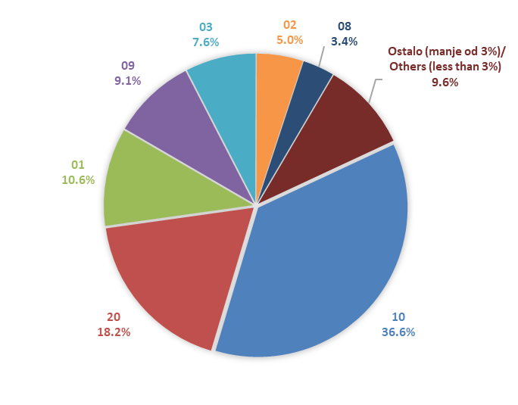

Izvor/Source: ANO/ISA

Sadržaj/Contents

